Lista de precios

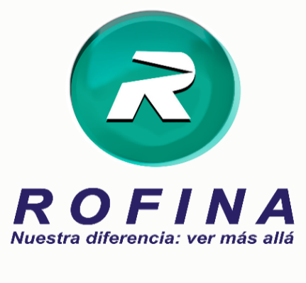
 |  |  |  |  |  |  | LISTA DE PRECIOS N° 26

 |  |  |  |  |  |  | VIGENCIA | 30 de Diciembre de 2024

 | BRIXEN LABS S.A.
 | General Fructuoso Rivera 1837
 | CP C1437GQO – CABA - Argentina |  |  |  |  |  | Esta lista de precios anula las anteriores
 | Tel.: 011 4919-8920 |  |  |  |  |  | (*) Producto exento iva

 |  |  |  |  |  |  |  | PRECIO DE VENTA
Cert. | Código | Código | EAN 13 | Línea | Producto | Presentación | Envase | DROGUERIA | DROGUERIA | SUGERIDO
N° | Laborat. | Rofina | (Campo obligatorio) |  |  |  |  | SIN IVA | CON IVA | PUBLICO
 |  |  |  |  |  |  |  | $ | $ | $

59365 | 78 | 780000041715 | 736085417159 | Rx | DUSTALOX 5 ML |  |  | 7,511.17 | 9,088.52 | 13,178.35
59519 | 78 | 780000041730 | 736085417302 | Rx | ELIPTIC OFTENO 5 ML |  |  | 18,333.73 | 22,183.80 | 32,166.52
59369 | 78 | 780000041716 | 736085417166 | Rx | ELIPTIC OFTENO PF 5 ML |  |  | 19,495.99 | 23,590.15 | 34,205.72
57063 | 78 | 780000041703 | 736085417036 | Rx | FLUMETOL NF OFTENO 5ML |  |  | 10,380.86 | 12,560.83 | 18,213.20
57192 | 78 | 780000041702 | 736085417029 | Rx | GAAP OFTENO 3 ML |  |  | 16,019.71 | 19,383.85 | 28,106.58
59814 | 78 | 780000041884 | 736085418842 | Rx | GAAP OFTENO PF 3 ML |  |  | 20,235.10 | 24,484.46 | 35,502.46
59572 | 78 | 780000041803 | 736085418033 | Rx | SOPHIPREN OFTENO 5 ML |  |  | 6,278.92 | 7,597.49 | 11,016.37
59689 | 78 | 780000041802 | 736085418026 | Rx | SOPHIXIN DX OFTENO 5 ML |  |  | 5,377.74 | 6,507.05 | 9,435.22
56837 | 78 | 780000041701 | 736085417012 | Rx | TRAZIDEX OFTENO 5 ML |  |  | 5,136.12 | 6,214.71 | 9,011.32
60045 | 78 | 780000042090 | 736085412925 | Rx | ZEBESTEN 5 ML |  |  | 11,476.94 | 13,887.10 | 20,136.29

 |  | Modificación de precio
 |  | Alta de Material
 |  | Baja de Material
 | (*) Cambio de descripción

